Model Description
Model Description
Back

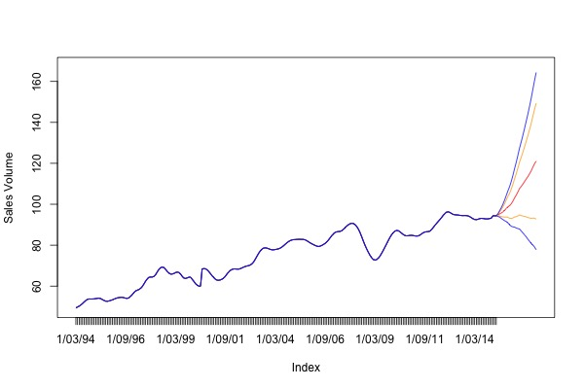
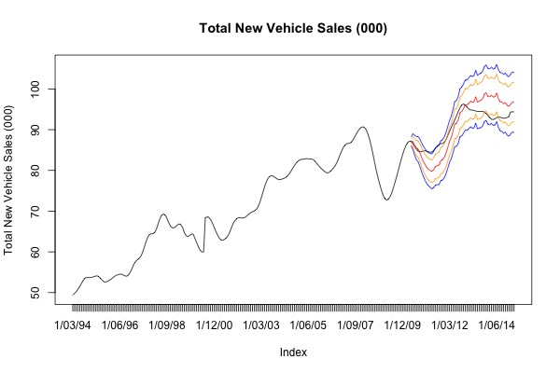
Model & Coefficients |  | Forecasting | Validation
ARIMA(2,0,0)(2,0,0)[12]
ar1 | 1.43319
ar2 | -0.58064
sar1 | 0.27351
sar2 | 0.47337
intercept | 242.90951
Population (000s) | -0.01735
New arrivals (immigrants) Nos. | -0.00009
Employed - full-time Persons ('000) | -0.00020
Employed - Total Persons ('000) | -0.00299
Unemployed - looking for full-time work Persons ('000) | 0.00033
Unemployment (% ) | -0.12389
NAB Business Conditions | -0.00668
NAB Business Confidence | 0.00394
Gross disposable household income (AUD bn) | -0.23502
Avg. weekly Earnings; Persons; Full Time; Adult; Ordinary time earnings (AUD) | 0.10670
Purchase of vehicles: Chain volume measures (AUD bn) | 32.69876
Rent and other dwelling services: Chain volume measures (AUD bn) | -11.21363
Recreation and culture: Chain volume measures (AUD bn) | -2.88515
Food: Chain volume measures (AUD bn) | -2.50802
Final Consumption Expenduture: Chain volume measures (AUD bn) | 2.42008
Total Liabilities (including share capital) (AUD bn) | 0.18439
Total Liabilities - Loans and placements (AUD bn) | -0.15862
Interest Rates (%) | -0.17665
New Motor Cars and station wagons Personal Finance (AUD bn) | -2.72368
Used Motor Cars and station wagons (AUD bn) | -4.12964
Aust. Passenger vehicles nos. | 0.00007
Aust. Sports utility vehicles nos. | 0.00006
Average Age of Motor Vehicles (years) | 8.07998
Oil Prices (USD / bbl) | -0.00732
AUDUSD | -2.20482
AUDJPY | 0.00545
AUDEUR | 3.75269
Trade Weighted Index | 0.01652

